Svardata
Oppsummering av svar på kartlegging - modul "Utviklingsplan"

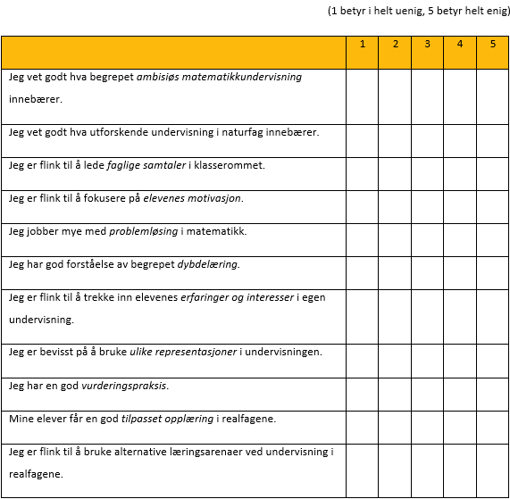
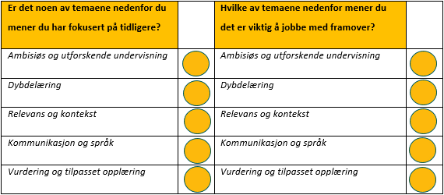
 |  |  | Svaralternativ
 |  |  | 1 | 2 | 3 | 4 | 5
 |  | Påstand 1 | 0 | 0 | 0 | 0 | 0
 |  | Påstand 2 | 0 | 0 | 0 | 0 | 0
 |  | Påstand 3 | 0 | 0 | 0 | 0 | 0
 |  | Påstand 4 | 0 | 0 | 0 | 0 | 0
 |  | Påstand 5 | 0 | 0 | 0 | 0 | 0
 |  | Påstand 6 | 0 | 0 | 0 | 0 | 0
 |  | Påstand 7 | 0 | 0 | 0 | 0 | 0
 |  | Påstand 8 | 0 | 0 | 0 | 0 | 0
 |  | Påstand 9 | 0 | 0 | 0 | 0 | 0
 |  | Påstand 10 | 0 | 0 | 0 | 0 | 0
 |  | Påstand 11 | 0 | 0 | 0 | 0 | 0
Spørsmål 1 | (antall)
Ambisiøs og utforskende undervisning | 0
Dybdelæring | 0
Relevans og kontekst | 0
Kommunikasjon og språk | 0
Vurdering og tilpasset opplæring | 0

Spørsmål 2 | (antall)
Ambisiøs og utforskende undervisning | 0
Dybdelæring | 0
Relevans og kontekst | 0
Kommunikasjon og språk | 0
Vurdering og tilpasset opplæring | 0

Diagrammer
Spørsmål 1
 | Antall svar
Ambisiøs og utforskende undervisning | 0
Dybdelæring | 0
Relevans og kontekst | 0
Kommunikasjon og språk | 0
Vurdering og tilpasset opplæring | 0
Påstand 1
1 | 0
2 | 0
3 | 0
4 | 0
5 | 0
Påstand 2
1 | 0
2 | 0
3 | 0
4 | 0
5 | 0
Påstand 3
1 | 0
2 | 0
3 | 0
4 | 0
5 | 0

Spørsmål 2
 | Antall svar
Ambisiøs og utforskende undervisning | 0
Dybdelæring | 0
Relevans og kontekst | 0
Kommunikasjon og språk | 0
Vurdering og tilpasset opplæring | 0
Påstand 4
1 | 0
2 | 0
3 | 0
4 | 0
5 | 0
Påstand 5
1 | 0
2 | 0
3 | 0
4 | 0
5 | 0
Påstand 6
1 | 0
2 | 0
3 | 0
4 | 0
5 | 0

Påstand 8
1 | 0
2 | 0
3 | 0
4 | 0
5 | 0
Påstand 7
1 | 0
2 | 0
3 | 0
4 | 0
5 | 0
Påstand 9
1 | 0
2 | 0
3 | 0
4 | 0
5 | 0

Påstand 10
1 | 0
2 | 0
3 | 0
4 | 0
5 | 0
Påstand 11
1 | 0
2 | 0
3 | 0
4 | 0
5 | 0

